상품제안서
울트라노크 볼펜 1.0mm | 상품코드: S04028

 |  |  |  |  |  |  | 02-713-8555 | www.synergygift.co.kr
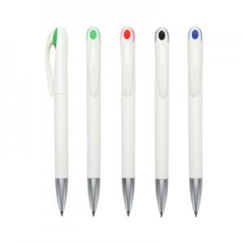 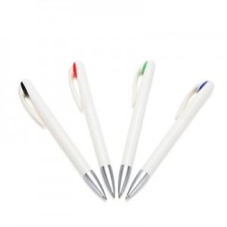 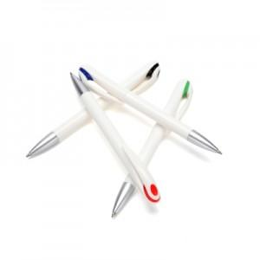

【상세/제작정보】 | <p><span style="font-size: 14pt;">※ 종이케이스 별도 문의 바랍니다.</span></p><p><span style="font-size: 14pt;">※ 운임비 별도 발생 됩니다.</span></p>

【인쇄/포장옵션】 | 실크 / OPP(비닐)

【공급단가】 | 수량 | 500~ | 1,000~ | 5,000~ | 10,000~ | 50,000~
*VAT별도 | 단가 | 390원 | 370원 | 360원 | 350원 | 330원

【상품 URL】 | https://www.synergygift.co.kr:443/src/goods_detail.php?gdno=13987

